상품제안서
요술 장바구니 | 상품코드: S42040

 |  |  |  |  |  |  | 02-713-8555 | www.synergygift.co.kr
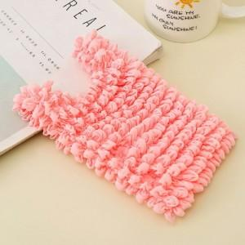 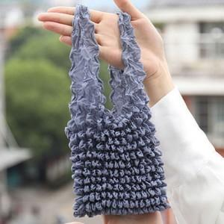

【상세/제작정보】 | <p><span style="font-size: 14pt;">※ 색상 선택 불가 랜덤 발송됩니다.</span></p><p><span style="font-size: 14pt;">&nbsp;</span></p><p><span style="font-size: 14pt;">※ 종이케이스 추가 후 포장작업 진행 희망시 별도 문의 바랍니다.</span></p>

【인쇄/포장옵션】 | 스티커 / 종이케이스

【공급단가】 | 수량 | 100~ | 300~ | 1,000~ | 3,000~ | 5,000~
*VAT별도 | 단가 | 3,640원 | 3,450원 | 3,120원 | 2,880원 | 2,640원

【상품 URL】 | https://www.synergygift.co.kr:443/src/goods_detail.php?gdno=42040

